垂直旋转-横梁或挡板-重力反方向
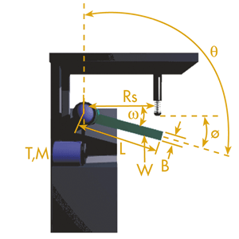
参数 | 输入数值 | 单位
同时使用缓冲器数量 | 2
循环次数 | 2 | 次/每小时
挡板重量（W) | 245 | kg
宽度(A) | 0.6 | m
厚度(B) | 0.06 | m
角速度(ω) | 3.5 | rad/s
扭矩(T) | 30 | Nm
安装半径(Rs) | 0.5 | m
旋转角度(ᴓ) | 20 | deg
起点对应垂直线角度(θ) | 150 | deg
计算结果 | 数值 | 单位 | 最大能力 | 关键行程参数 | 0.05
动能 | 90.47 | Nm
做功能量 | -30.46 | Nm |  | 每次最大吸收能量(Nm/c) | 30%-100%
总能量（每次） | 60.00 | Nm/c | 30%-100%
总能量（每小时） | 120.00 | Nm/h
推进力 | -609.27 | N
减速加速度 | 3.13 | G
冲击速度 | 1.75 | m/s

垂直旋转-横梁或挡板-重力方向
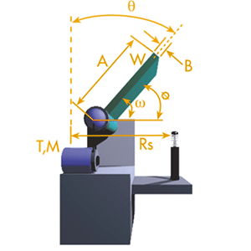
参数 | 输入数值 | 单位
同时使用缓冲器数量 | 2
循环次数 | 2 | 次/每小时
挡板重量（W) | 245 | kg
宽度(A) | 0.6 | m
厚度(B) | 0.06 | m
角速度(ω) | 3.5 | rad/s
扭矩(T) | 30 | Nm
安装半径(Rs) | 0.5 | m
旋转角度(ᴓ) | 20 | deg
起点对应垂直线角度(θ) | 50 | deg
计算结果 | 数值 | 单位 | 最大能力 | 关键行程参数 | 0.05
动能 | 90.47 | Nm
做功能量 | 40.66 | Nm |  | 每次最大吸收能量(Nm/c) | 30%-100%
总能量（每次） | 131.13 | Nm/c | 30%-100%
总能量（每小时） | 262.26 | Nm/h
推进力 | 813.25 | N
减速加速度 | 3.13 | G
冲击速度 | 1.75 | m/s

垂直旋转-负荷-重力反方向
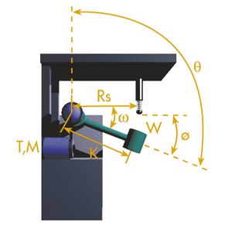
参数 | 输入数值 | 单位
同时使用缓冲器数量 | 2
循环次数 | 5 | 次/每小时
负荷重量（W) | 30 | kg
旋转半径（K) | 0.8 | m
角速度(ω) | 1.9 | rad/s
扭矩(T) | 500 | Nm
安装半径(Rs) | 0.6 | m
旋转角度(ᴓ) | 40 | deg
起点对应垂直线角度(θ) | 155 | deg
计算结果 | 数值 | 单位 | 最大能力 | 关键行程参数 | 0.025
动能 | 17.33 | Nm
做功能量 | 5.97 | Nm |  | 每次最大吸收能量(Nm/c) | 30%-100%
总能量（每次） | 23.30 | Nm/c | 30%-100%
总能量（每小时） | 116.51 | Nm/h
推进力 | 238.95 | N
减速加速度 | 2.65 | G
冲击速度 | 1.14 | m/s

垂直旋转-负荷-重力方向
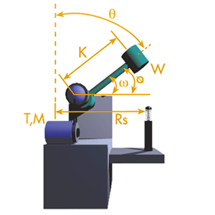
参数 | 输入数值 | 单位
同时使用缓冲器数量 | 2
循环次数 | 2 | 次/每小时
负荷重量（W) | 55 | kg
旋转半径（K) | 0.5 | m
角速度(ω) | 2 | rad/s
扭矩(T) | 350 | Nm
安装半径(Rs) | 0.4 | m
旋转角度(ᴓ) | 30 | deg
起点对应垂直线角度(θ) | 60 | deg
计算结果 | 数值 | 单位 | 最大能力 | 关键行程参数 | 0.025
动能 | 13.75 | Nm
做功能量 | 19.36 | Nm |  | 每次最大吸收能量(Nm/c) | 30%-100%
总能量（每次） | 33.11 | Nm/c | 30%-100%
总能量（每小时） | 66.22 | Nm/h
推进力 | 774.37 | N
减速加速度 | 1.31 | G
冲击速度 | 0.80 | m/s

水平旋转-工作台
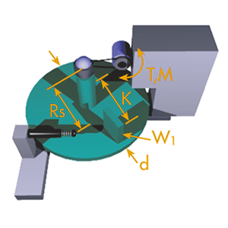
参数 | 输入数值 | 单位
同时使用缓冲器数量 | 2
循环次数 | 1 | 次/每小时
工作台重量 | 200 | kg
负荷重量(W1) | 50 | kg
旋转半径(K) | 0.2 | m
旋转台直径(d) | 0.5 | m
角速度(ω) | 1.04 | rad/s
扭矩(T) | 15 | Nm
安装半径(Rs) | 0.225 | m
计算结果 | 数值 | 单位 | 最大能力 | 关键行程参数 | 0.016
动能 | 2.14 | Nm
做功能量 | 0.53 | Nm |  | 每次最大吸收能量(Nm/c) | 30%-100%
总能量（每次） | 2.68 | Nm/c | 30%-100%
总能量（每小时） | 2.68 | Nm/h
推进力 | 33.33 | N
减速加速度 | 0.17 | G
冲击速度 | 0.23 | m/s

水平旋转-横梁或挡板
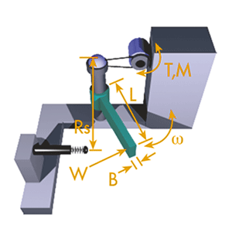
参数 | 输入数值 | 单位
同时使用缓冲器数量 | 2
循环次数 | 250 | 次/每小时
横梁重量 | 40 | kg
长度（L） | 1.2 | m
厚度(B） | 0.2 | m
角速度(ω) | 1.5 | rad/s
扭矩(T) | 15 | Nm
安装半径(Rs) | 0.5 | m

计算结果 | 数值 | 单位 | 最大能力 | 关键行程参数 | 0.025
动能 | 10.90 | Nm
做功能量 | 0.38 | Nm |  | 每次最大吸收能量(Nm/c) | 30%-100%
总能量（每次） | 11.27 | Nm/c | 30%-100%
总能量（每小时） | 2818.62 | Nm/h
推进力 | 15.00 | N
减速加速度 | 1.15 | G
冲击速度 | 0.75 | m/s

水平旋转-负荷
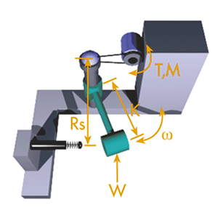
参数 | 输入数值 | 单位
同时使用缓冲器数量 | 1
循环次数 | 120 | 次/每小时
负荷重量（W) | 90 | kg
旋转半径（K) | 0.4 | m
角速度(ω) | 1.5 | rad/s
扭矩(T) | 120 | Nm
安装半径(Rs) | 0.5 | m

计算结果 | 数值 | 单位 | 最大能力 | 关键行程参数 | 0.0125
动能 | 16.20 | Nm
做功能量 | 3.00 | Nm |  | 每次最大吸收能量(Nm/c) | 30%-100%
总能量（每次） | 19.20 | Nm/c | 30%-100%
总能量（每小时） | 2304.00 | Nm/h
推进力 | 240.00 | N
减速加速度 | 2.30 | G
冲击速度 | 0.75 | m/s

斜坡-自由滑动
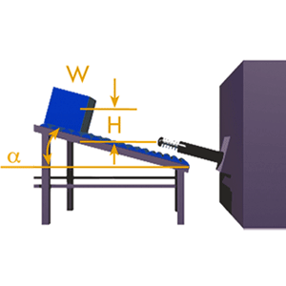
参数 | 输入数值 | 单位
同时使用缓冲器数量 | 1
循环次数 | 250 | 次/每小时
冲击物体重量 | 250 | kg
高度 | 0.2 | m
斜角α | 30 | deg

计算结果 | 数值 | 单位 | 最大能力 | 关键行程参数 | 0.075
动能 | 490.00 | Nm
做功能量 | 91.83 | Nm |  | 每次最大吸收能量(Nm/c) | 30%-100%
总能量（每次） | 581.83 | Nm/c | 72%
总能量（每小时） | 145458.19 | Nm/h
推进力 | 1224.44 | N
减速加速度 | 2.67 | G
冲击速度 | 1.98 | m/s

垂直-推进力-重力反方向
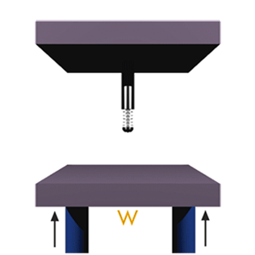
参数 | 输入数值 | 单位
同时使用缓冲器数量 | 2
循环次数 | 100 | 次/每小时
冲击物体重量 | 90 | kg
速度 | 1.5 | m/s
推进力 | 500 | N

计算结果 | 数值 | 单位 | 最大能力 | 关键行程参数 | 0.05
动能 | 50.63 | Nm
做功能量 | -9.55 | Nm |  | 每次最大吸收能量(Nm/c) | 30%-100%
总能量（每次） | 41.08 | Nm/c
总能量（每小时） | 4107.50 | Nm/h
推进力 | -191.00 | N
减速加速度 | 2.30 | G
冲击速度 | 1.50 | m/s

垂直-推进力-重力方向
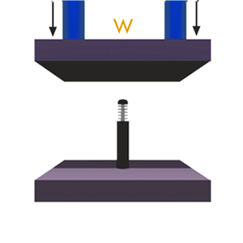
参数 | 输入数值 | 单位
同时使用缓冲器数量 | 2
循环次数 | 100 | 次/每小时
冲击物体重量 | 90 | kg
速度 | 1.5 | m/s
推进力 | 500 | N

计算结果 | 数值 | 单位 | 最大能力 | 关键行程参数 | 0.05
动能 | 50.63 | Nm
做功能量 | 34.55 | Nm |  | 每次最大吸收能量(Nm/c) | 30%-100%
总能量（每次） | 85.18 | Nm/c
总能量（每小时） | 8517.50 | Nm/h
推进力 | 691.00 | N
减速加速度 | 2.30 | G
冲击速度 | 1.50 | m/s

垂直-电机-重力方向
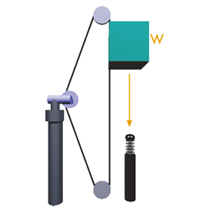
参数 | 输入数值 | 单位
同时使用缓冲器数量 | 1
循环次数 | 100 | 次/每小时
冲击物体重量 | 90 | kg
速度 | 1.5 | m/s
电机功率 | 1 | kW

计算结果 | 数值 | 单位 | 最大能力 | 关键行程参数 | 0.05
动能 | 101.25 | Nm
做功能量 | 144.10 | Nm |  | 每次最大吸收能量(Nm/c) | 30%-100%
总能量（每次） | 245.35 | Nm/c
总能量（每小时） | 24535.00 | Nm/h
推进力 | 2882.00 | N
减速加速度 | 2.30 | G
冲击速度 | 1.50 | m/s

垂直-电机-重力反方向
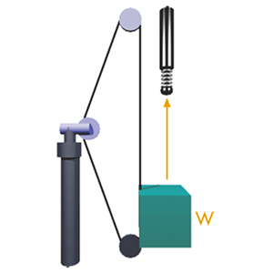
参数 | 输入数值 | 单位
同时使用缓冲器数量 | 1
循环次数 | 100 | 次/每小时
冲击物体重量 | 90 | kg
速度 | 1.5 | m/s
电机功率 | 1 | kW

计算结果 | 数值 | 单位 | 最大能力 | 关键行程参数 | 0.05
动能 | 101.25 | Nm
做功能量 | 55.90 | Nm |  | 每次最大吸收能量(Nm/c) | 30%-100%
总能量（每次） | 157.15 | Nm/c
总能量（每小时） | 15715.00 | Nm/h
推进力 | 1118.00 | N
减速加速度 | 2.30 | G
冲击速度 | 1.50 | m/s

垂直-自由落体
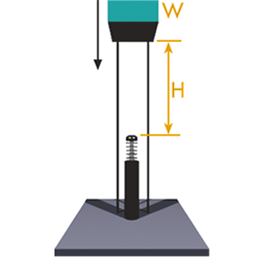
参数 | 输入数值 | 单位
同时使用缓冲器数量 | 2
循环次数 | 2 | 次/每小时
冲击物体重量 | 3100 | kg
高度 | 0.5 | m

计算结果 | 数值 | 单位 | 最大能力 | 关键行程参数 | 0.15
动能 | 7595.00 | Nm
做功能量 | 2278.50 | Nm |  | 每次最大吸收能量(Nm/c) | 30%-100%
总能量（每次） | 9873.50 | Nm/c | 72%
总能量（每小时） | 19747.00 | Nm/h
推进力 | 15190.00 | N
减速加速度 | 3.33 | G
冲击速度 | 3.13 | m/s

水平-气缸驱动
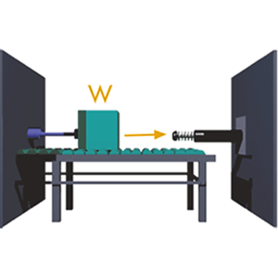
参数 | 输入数值 | 单位
同时使用缓冲器数量 | 1
循环次数 | 200 | 次/每小时
冲击物体重量 | 900 | kg
速度 | 1.5 | m/s
推进气缸数量 | 1
气缸内径 | 75 | mm
气缸工作压力 | 5 | bar

计算结果 | 数值 | 单位 | 最大能力 | 关键行程参数 | 0.05
动能 | 1012.50 | Nm
做功能量 | 110.39 | Nm |  | 每次最大吸收能量(Nm/c) | 30%-100%
总能量（每次） | 1122.89 | Nm/c | 30%-100%
总能量（每小时） | 224578.13 | Nm/h
推进力 | 2207.81 | N
减速加速度 | 2.30 | G
冲击速度 | 1.50 | m/s

水平-电机驱动
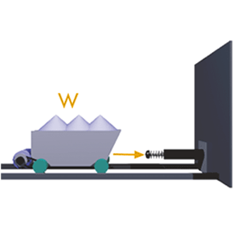
参数 | 输入数值 | 单位
同时使用缓冲器数量 | 1
循环次数 | 1 | 次/每小时
冲击物体重量 | 10000 | kg
速度 | 3.3 | m/s
电机功率 | 19 | kW

计算结果 | 数值 | 单位 | 最大能力 | 关键行程参数 | 0.3
动能 | 54450.00 | Nm
做功能量 | 5181.82 | Nm |  | 每次最大吸收能量(Nm/c) | 30%-100%
总能量（每次） | 59631.82 | Nm/c | 30%-100%
总能量（每小时） | 59631.82 | Nm/h
推进力 | 17272.73 | N
减速加速度 | 1.85 | G
冲击速度 | 3.30 | m/s

水平-自由水平运动
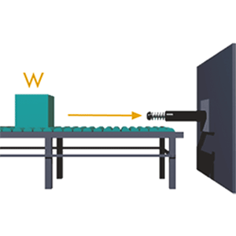
参数 | 输入数值 | 单位
同时使用缓冲器数量 | 2
循环次数 | 200 | 次/每小时
冲击物体重量 | 1800 | kg
速度 | 1.5 | m/s

计算结果 | 数值 | 单位 | 最大能力 | 关键行程参数 | 0.05
动能 | 1012.50 | Nm
做功能量 | 0.00 | Nm |  | 每次最大吸收能量(Nm/c) | 30%-100%
总能量（每次） | 1012.50 | Nm/c | 30%-100%
总能量（每小时） | 202500.00 | Nm/h
推进力 | 0.00 | N
减速加速度 | 2.30 | G
冲击速度 | 1.50 | m/s

